マルチブラウザ対応
...
機能定義
 |  |  |  | 機能の名称 |  |  |  | マルチブラウザ対応
 |  |  |  | 概要 |  |  |  | Mircosoft EdgeとGoogle Chromeを推奨環境とし、その他のブラウザでも閲覧はできるようにする

 | 1-1 マルチブラウザ対応

 | 1 | ユースケース

 |  | 1-a | ユースケース図
 |  |  |  |  |  |  |  |  | マルチブラウザ対応

データ登録者
サイトTOPにアクセス

<<include>>

ブラウザの種類をチェック

<<include>>

ブラウザの種類により
ある程度CSS等を対応

<<extend>>

TOP画面表示
...
 |  |  |  |  |  | マルチブラウザ対応処理ユースケース
 |  |  |  |  |  | Internet Explorer以外のブラウザでアクセスしてもTOP画面が表示される
 |  |  |  |  |  | 1-1 | ユーザが未ログイン状態であること
 |  |  |  |  |  | 1-2 | ユーザがまだサイトTOPにアクセスしていないこと
 |  |  |  |  |  | 2-1 | サイトTOPのURLにアクセスする
 |  |  |  |  |  | 3-1 | TOP画面が表示される
...
 |  |  |  |  |  | - | 特になし

 | 2 | マルチブラウザ対応処理のフロー

 |  | マルチブラウザ対応処理はユーザのサイトTOPへのアクセスをトリガーとして開始される。
 |  | その処理フローについて以下に記載する。

開始
 |  |  |  |  |  |  |  |  |  | タイプA |  | 推奨環境(Microsoft Edge または Google Chrome)
 |  |  |  |  |  |  |  |  |  | タイプB |  | 非推奨環境だが一定シェアのあるブラウザ(Firefox等)
 |  |  |  |  |  |  |  |  |  | タイプC |  | 使用を想定されていないブラウザ(スマホ用ブラウザ等)
ブラウザチェック
 |  |  |  |  |  |  |  |  |  | ※ | タイプCの場合画面レイアウトがかなり崩れて表示されることが想定できるが、
タイプB
タイプC
 |  |  |  |  |  |  |  |  |  |  | それが仕様通りの挙動であるとする。

タイプA
CSSハック等による
レイアウト調整

ログイン画面

終了

 | 3 | 処理詳細

 |  | 処理の詳細について、以下に記載する。

 |  | 1 | ユーザーがサイトTOPにアクセスする。

 |  | 2 | アクセスに使用されたブラウザのユーザーエージェント(以下UA)を取得する。
 |  |  | 2-1 | Google Chromeの場合
 |  |  |  | 2018/12/12時点でのGoogle Chromeの最新版はVer.71であり、Windows10機を使用した場合のUA文字列は以下のとおりである。
Mozilla/5.0 (Windows NT 10.0; Win64; x64) AppleWebKit/537.36 (KHTML, like Gecko) Chrome/71.0.3578.80 Safari/537.36

 |  |  | 2-2 | Microsoft Edgeの場合
 |  |  |  | 2018/12/12時点でのMicrosoft Edgeの最新版はVer.42であり、Windows10機を使用した場合のUA文字列は以下のとおりである。
Mozilla/5.0 (Windows NT 10.0; Win64; x64) AppleWebKit/537.36 (KHTML, like Gecko) Chrome/64.0.3282.140 Safari/537.36 Edge/17.17134

 |  |  |  |  | ※「Edge/17.17134」の「17.17134」はレンダリングエンジンEdgeHTMLのバージョンであり、Edgeそのもののバージョンではない。

 |  |  | 2-3 | その他ブラウザの場合
 |  |  |  | Firefox：Mozilla/5.0 (Windows NT 10.0; Win64; x64; rv:64.0) Gecko/20100101 Firefox/64.0
 |  |  |  | IE11：Mozilla/5.0 (Windows NT 10.0; WOW64; Trident/7.0; rv:11.0) like Gecko
 |  |  |  | ……など。

 |  | 3 | UAにより使用ブラウザを判定する。
 |  |  | 3-1 | ChromeにもEdgeにもUAに「Chrome」が含まれているため、先にEdgeの判定を行う。

 |  |  |  | 条件1 |  | UAに文字列「Edge」が含まれていること
...
非推奨ブラウザであることを
アラート等で警告するか？
...
 |  |  |  |  |  |  | 58.46%
 |  |  |  |  |  |  | 6.44%
 |  |  |  |  |  |  | 0.67% |  | ☆StatCounter調べ(http://gs.statcounter.com/browser-market-share/desktop/japan)
...
WebKitまたはBlinkを使用
...
ChromeまたはOpera用(※2)
 |  |  |  |  |  | @media screen and (-webkit-min-device-pixel-ratio:0) {
 |  |  |  |  |  |  | .className {
 |  |  |  |  |  |  |  | color: #0f0;
 |  |  |  |  |  |  | }
Safari用(※3)
 |  |  |  |  |  |  | _::-webkit-full-page-media, _:future, :root .className {
 |  |  |  |  |  |  |  | color: #f00;
 |  |  |  |  |  |  | }
 |  |  |  |  |  | }
Edge用
 |  |  |  |  |  | @supports (-ms-ime-align:auto) {
 |  |  |  |  |  |  | .className {
 |  |  |  |  |  |  |  | color: #00f;
 |  |  |  |  |  |  | }
 |  |  |  |  |  | }
IE用
 |  |  |  |  |  | @media all and (-ms-high-contrast:none) {
IE10用
 |  |  |  |  |  |  | .className {
 |  |  |  |  |  |  |  | color: #ff0;
 |  |  |  |  |  |  | }
IE11以降用
 |  |  |  |  |  |  | *::-ms-backdrop, .className {
 |  |  |  |  |  |  |  | color: #f0f;
 |  |  |  |  |  |  | }
 |  |  |  |  |  | }
 |  |  |  |  |  | @-moz-document url-prefix() {
Firefox用
 |  |  |  |  |  |  | .className {
 |  |  |  |  |  |  |  | color: #0ff;
 |  |  |  |  |  |  | }
 |  |  |  |  |  | }
 |  |  |  |  | </style>
...

受注・発注データの自動生成
...
機能定義
書誌情報 |  |  |  | 機能改修ID | 18-02-1
 |  |  |  | 機能の名称 | 受注・発注データの自動生成
 |  |  |  | 概要 | 見積原価計算書をアップロードすることにより、受注・発注データを自動生成する

 | 2-1 受注・発注データの自動生成

 | 1 | ユースケース

 |  | 1-a | ユースケース図
 |  |  |  |  |  |  |  |  | 受注・発注データの自動生成
データ登録者
見積原価計算書を
アップロード
ファイルタイプをチェック
<<include>>

<<extend>>

ファイルのパースチェック

<<extend>>

マスタ整合性チェック
<<extend>>
製品データ生成
データベース

<<include>>

見積原価データ生成

<<include>>

受注・発注データ自動生成
...
 |  | フロー図一覧 |  |  |  |  | チェック表一覧
 |  | 図2-7 |  | ヘッダ部書式チェック フロー
 |  | 図2-8 |  | 受注明細書式チェック フロー
 |  | 図3 |  | マスタ整合性チェックフロー
 |  | 図4 |  | 再販チェックフロー
 |  | 図5 |  | 製品データ生成フロー
 |  | 図6 |  | 見積原価データ生成フロー
 |  | 図7 |  | 受注データ・発注データ生成フロー

 |  | 図1：メインフロー |  |  |  |  |  | 図2：見積原価計算書パースチェック フロー |  |  | 図2-1：ヘッダ部パースチェック フロー

開始
見積原価計算書
パースチェック
ヘッダ部パースチェック

見積原価計算書
ヘッダ部終端行 ←
ヘッダ部パースチェック
部分存在チェック
(1, 「製品コード」)

ファイルフォーマットが
Excel形式か？
ヘッダ部終端行 > 0?
NO
NO
YES
チェック結果 > 0？
NO
製品売上終端行 ←
受注明細パースチェック
(「製品」, ヘッダ部終端行)
YES
YES

見積原価計算書
パースチェック
ヘッダ部書式チェック
(チェック結果)
製品売上終端行 > 0?
NO

YES
チェック結果 > 0？
return チェック結果
NO
固定費売上終端行 ←
受注明細パースチェック
(「固定費」, 製品売上終端行)

YES
固定費売上終端行 > 0?
マスタ整合性チェック
NO
YES

固定費用終端行 ←
固定費用明細パースチェック
(固定費売上終端行)

チェック結果 > 0？
NO
固定費用終端行 > 0?
NO
YES
YES

再販チェック
フッタ始端行 ←
部材費明細パースチェック
(固定費用終端行)

再販か？
製品データ生成
フッタ始端行 > 0?
NO
NO
YES

YES
フッタ部パースチェック
(フッタ始端行)
チェック結果 ← 0

見積原価データ生成

return チェック結果

受注データ・発注データ生成

データ書き込み

エラー画面
完了画面

終了

 |  | 図2-2：受注明細パースチェック フロー |  |  |  | 図2-4：部材費明細パースチェック フロー

受注明細パースチェック
(対象部分, 前部分終端行)
部材費明細パースチェック
(固定費終端行)

始端行 ← 部分存在チェック
(固定費終端行, 「仕入科目」)
部分存在チェック
(前部分終端行, 「売上分類」)

NO
始端行 > 0?

チェック結果 > 0?
NO
YES

YES
フッタ始端行 ← フッタ位置サーチ
(始端行)

受注明細書式チェック
(対象部分, チェック結果)

セル位置 ← フッタ始端行A列

return チェック結果
セルの内容が
文字列「仕入科目」か？
YES

NO
 |  | 図2-3：固定費用明細パースチェック フロー
固定費用明細パースチェック
(固定費売上終端行)
セルの内容が空か？
YES
セル位置を1行
上にずらす

部分存在チェック
(固定費売上終端行, 「仕入科目」)
NO
終端行 ← セル位置の行

チェック結果 > 0?
NO
発注明細書式チェック
(終端行)
YES
発注明細書式チェック
(チェック結果)

NO
チェック結果 > 0?
チェック結果 > 0?
NO
YES
YES
チェック結果 ← 0
チェック結果 ←フッタ始端行
合計費用チェック

return チェック結果
return チェック結果

 |  | 図2-5：フッタ部パースチェック フロー |  |  |  |  | 図2-7：ヘッダ部書式チェック フロー |  |  | 図2-8：受注明細書式チェック フロー
ヘッダ部書式チェック
(始端行)
フッタ部パースチェック
(始端行)
受注明細書式チェック
(対象, 始端行)

終端行 → 部分存在チェック
(始端行, 「製造費用」)
ラベルチェック
(1, 7, 始端行)
ラベルチェック
(2, 10, 始端行)

チェック結果 > 0?
終端行 > 0?
チェック結果 > 0?
NO
NO
NO
YES
YES
YES
終端行 ← 部分存在チェック
(始端行, 対象 + 「売上合計」)
フッタ部書式チェック
チェック結果 ← 0
価書式チェック
(1, 7, 始端行)

終端行 > 0?
NO
return チェック結果
YES
チェック結果 ← 始端行 + 1
受注明細ループ
L ← 1, 終端行 - 1, 1
 |  | 図2-6：部分存在チェック フロー
部分存在チェック
(現在行, チェック文字列)
return チェック結果
現在行 ← 始端行 + L

価書式チェック
(2, 10, 現在行)
セル位置 ← 現在行A列

セルの内容がチェック文字列か?
チェック結果 > 0?
YES
NO
YES
NO
受注明細ループ
現在行 + 1 行が
存在するか？
YES
現在行 ← 現在行 + 1
セル位置 ← 終端行G列
NO

現在行 ← 0
セルの内容が
パターン「\d+」と
マッチするか?
NO

return 現在行
YES
セル位置 ← 終端行Ｉ列

セルの内容が
パターン「\d+|\d+.\d+」と
マッチするか?
NO
チェック結果 ← 0

YES

チェック結果 ← 終端行

return チェック結果

価書式チェック
(種別, 項目数, 現在行)
価書式チェックループ
N ← 1, 項目数, 1
価書式チェックループ
チェック行 ← 現在行 + 「表」+種別+「-2」・N番めの「行」の値
現在列 ← 「表」+種別+「-2」・N番めの「列」の値
チェック条件 ← 「表」+種別+「-2」・N番めの「条件」
セル位置 ← チェック行現在列
セルの内容が
チェック条件の正規表現に
マッチするか?
チェック結果 ← 1
チェック結果 ← 0
return チェック結果

ラベルチェックループ
N ← 1, 項目数, 1
ラベルチェックループ
現在行 ← 始端行 + 「表」+種別 +「-1」・N番めの「行」の値
現在列 ← 「表」+種別+「-1」・N番めの「列」の値
チェック文字列 ← 「表」+種別+「-1」・N番めの「タイトル」の値
セル位置 ← 現在行現在列
ラベルチェック
(種別, 項目数, 始端行)
セルの内容が
チェック文字列に
等しいか?
チェック結果 ← 0
チェック結果 ← 1
return チェック結果

見積原価計算書のフォーマット変更
...
機能定義
 |  |  |  | 概要 | 見積原価データから受発注データを自動生成する処理の作成に伴い、見積原価計算書のフォーマットを変更する。

 | 2-2 見積原価計算書のフォーマット変更

 | 1 | ユースケース

 |  |  | 2-1 受注・発注データの自動生成と同等であるため省略

 | 2 | 変更フォーマットの詳細
2
1
3
 |  | 新フォーマット |  |  |  | 旧フォーマット
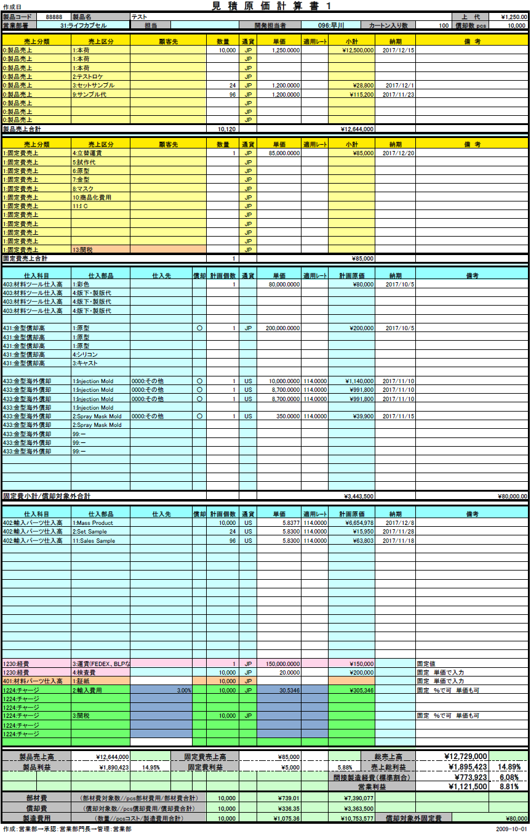
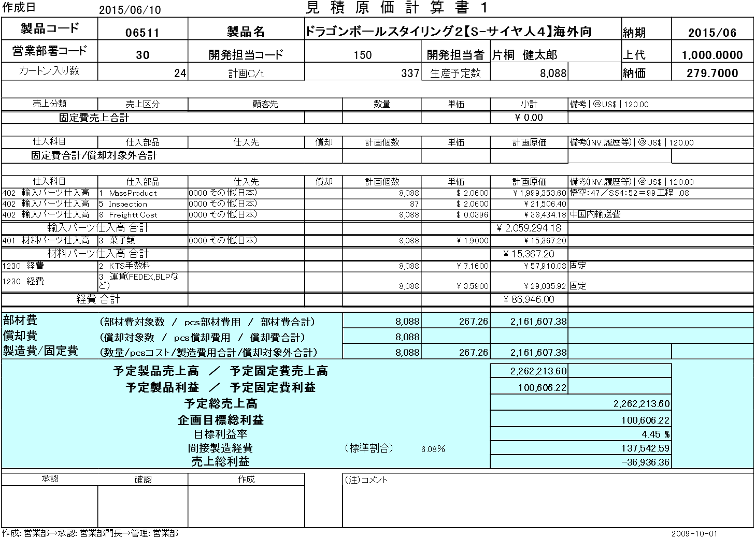

4

5
6
7

 |  |  |  |  |  | No. | 変更内容
 |  |  |  |  |  | 1 | 営業部署に部署名を追加
 |  |  |  |  |  | 2 | 開発担当者のコードと名前を1項目に統合
 |  |  |  |  |  | 3 | 明細行単位で管理するためヘッダから削除
 |  |  |  |  |  | 4 | 明細行単位で管理するためヘッダから削除
 |  |  |  |  |  | 5 | 明細行単位で管理するため項目追加
 |  |  |  |  |  | 6 | 明細行単位で管理するため項目追加
 |  |  |  |  |  | 7 | 明細行単位で管理するため項目追加

 |  | ※ | 新フォーマットの詳細についてはシート「受注・発注データの自動生成」「ステータス管理」および
 |  |  | 【別紙2】次期見積原価計算書.xls参照

想定レート導入
...
 |  |  | 概要 |  | 仕入原価のレートを社内レートからよりスパンが短くきめ細かい想定レートに変更する。

2-3 想定レート導入

1 | ユースケース

 | 1-a | ユースケース図

 |  | 1：計画原価算出
 |  |  |  |  |  | 想定レート導入：計画原価算出
見積原価計算書を
アップロード
データ登録者
<<include>>

発注明細行ごとに
納期を取得

データベース

適用レートから
計画原価を算出

<<include>>

発注明細データに
反映

 |  | 2：想定レート検索 |  |  |  |  | 3：想定レート登録・修正
 |  |  |  |  |  |  |  | 想定レート登録・修正
 |  |  |  |  |  | 想定レート検索
データ登録者
データベース
想定レート内容を入力
検索条件を入力
データ登録者
データベース
<<include>>

想定レートデータを生成

検索結果
登録結果

 |  | 4：想定レート削除

 |  |  |  |  |  | 想定レート削除
データ登録者
データベース
削除データを指定

削除結果

 | 1-b | ユースケース記述

 |  | 1：計画原価算出
 |  | ユースケース名 |  | 想定レート導入(計画原価算出)ユースケース
 |  | ゴール |  | 発注明細行ごとに設定された納期と通貨に対応した想定レートが適用された計画原価が算出され、対応する発注明細データに反映されること
 |  | 事前条件 |  | 1-1 | データ登録者がログイン済みであること
 |  |  |  | 1-2 | 新規フォーマット基準の見積原価計算書が存在すること
 |  |  |  | 1-3 | 発注明細行ごとに計画個数・通貨・単価・納期が記載されていること
 |  |  |  | 1-4 | 通貨マスタに通貨が登録されていること
...
3 | 処理内容フロー

 | 3-1 | 想定レート導入：計画原価算出処理は、新規または更新された見積原価計算書のアップロードをトリガーとして開始される。
 |  | その処理フローについて以下に記載する。

開始

見積原価計算書

.xlsファイルまたは
.xlsxファイルであるか？
NO

YES

見積原価計算書
パースチェック
パースチェック処理詳細については
シート「受注・発注データの自動生成」参照

SELECT aer.curassumptionexchangerate
FROM m_assumption_exchange_rate aer
JOIN m_monetaryunit mm ON aer.Ingcurrencyunitno = mm.Ingmonetaryunitcode
WHERE aer.dtmeffectstartdate <= (納期) AND
aer.dtmeffectenddate > (納期) AND
mm.mm.strmonetaryunitsign = '(通貨)';
見積原価計算書に記載された
通貨と納期から想定レートを検索

結果が1件か？
NO

YES

計画原価を算出

エラー画面
発注明細データに
想定レートと計画原価を
反映してDBに書き出し

完了画面

終了

 | 3-2 | 想定レート導入：想定レート検索処理は、想定レートマスタ検索画面での検索ボタン押下をトリガーとして開始される。
 |  | その処理フローについて以下に記載する。

開始

適用開始日が
入力されているか？
NO

YES
適用開始日は
存在する日付か？

NO

YES
適用終了日が
入力されているか？
NO

YES
適用終了日は
存在する日付か？

NO

YES
適用開始日は
適用終了日より過去の日付
もしくはNULLか？

NO

YES
入力された条件に応じた
SQLを生成して検索

エラー画面
検索結果 > 0件か？
NO

YES
検索結果なしの
メッセージを生成
結果一覧を生成

検索結果一覧画面

終了

 | 3-3 | 想定レート導入：想定レート登録・修正処理は想定レートマスタ追加画面もしくは想定レートマスタ修正画面での登録ボタン押下をトリガーとして開始される。
 |  | その処理フローについて以下に記載する。

開始

適用開始日が
入力されているか？
NO

YES
適用開始日は
存在する日付か？

NO

YES
適用終了日が
入力されているか？
NO

YES

適用終了日は
存在する日付か？
NO

YES
適用開始日は
適用終了日より過去の日付
もしくはNULLか？

NO

YES

NO
レートが入力されているか？

YES
レートが数値か？
NO

YES
入力された条件に応じた
SQLを生成して登録

エラー画面

完了画面

終了

 | 3-4 | 想定レート導入：想定レート削除処理は想定レートマスタ一覧画面での削除ボタン押下をトリガーとして開始される。
 |  | その処理フローについて以下に記載する。

データモデル変更
...
物理名 | m_estimate |  | 論理名 |  | 見積原価マスタ
 |  | 物理名 |  |  |  |  | データ型
 |  | Ingestimateno |  |  |  |  | integer
 |  | Ingrevisionno |  |  |  |  | integer
不使用
 |  | strproductcode |  |  |  |  | text
 |  | bytdecisionflag |  |  |  |  | boolean
 |  | Ingestimatestatuscode |  |  |  |  | integer
 |  | curfixedcost |  |  |  |  | numeric(14,4)
 |  | curmembercost |  |  |  |  | numeric(14,4)
 |  | curtotalprice |  |  |  |  | numeric(14,4)
 |  | curmanufacturingcost |  |  |  |  | numeric(14,4)
 |  | cursalesamount |  |  |  |  | numeric(14,4)
 |  | curprofit |  |  |  |  | numeric(14,4)
 |  | Intinputusercode |  |  |  |  | integer
 |  | bytinvalidflag |  |  |  |  | boolean
 |  | dtminsertdate |  |  |  |  | timestamp without time zone
 |  | Ingproductionquantity |  |  |  |  | integer
 |  |  |  |  |  |  | integer
 |  |  |  |  |  |  | text
新規追加
 |  |  |  |  |  |  | character(2)
 |  |  |  |  |  |  | integer
 |  |  |  |  |  |  | integer

 |  |  |  |  |  | 見積原価状態マスタ
 |  |  |  |  |  |  | データ型 | 制約 | Not Null | 備考
 |  |  |  |  |  |  | integer | PK | Yes | 1：仮保存 → 使用中
 |  |  |  |  |  |  |  |  |  | 2：申請中 → 完了
 |  |  |  |  |  |  |  |  |  | 3：申請取消 → 中止
価変更
 |  |  |  |  |  |  |  |  |  | 4：承認
 |  |  |  |  |  |  |  |  |  | 5：否認
 |  |  |  |  |  |  | text
...
 |  |  | 論理名 |  | 受注マスタ
 |  |  |  |  |  |  | データ型 | 制約 | Not Null | 備考
 |  |  |  |  |  |  | integer | PK | Yes
 |  |  |  |  |  |  | integer | PK | Yes
 |  |  |  |  |  |  | text
不使用
 |  |  |  |  |  |  | character(2)
 |  |  |  |  |  |  | date
 |  |  |  |  |  |  | integer
 |  |  |  |  |  |  | integer
 |  |  |  |  |  |  | integer
 |  |  |  |  |  |  | integer
不使用
 |  |  |  |  |  |  | integer
 |  |  |  |  |  |  | integer
 |  |  |  |  |  |  | numeric(15,6)
 |  |  |  |  |  |  | numeric(14,4)
 |  |  |  |  |  |  | text |  |  | 見積原価計算書に表記
 |  |  |  |  |  |  | integer
 |  |  |  |  |  |  | boolean
 |  |  |  |  |  |  | timestamp without time zone
 |  |  |  |  |  |  | text
新規追加
 |  |  |  |  |  |  | integer
 |  |  |  |  |  |  | numeric(14,4)
 |  |  |  |  |  |  | numeric(14,4)
...
一部不使用
 |  |  |  |  |  |  |  | 制約 | Not Null | 備考
 |  |  |  |  |  |  |  | PK | Yes | 1：申請中
 |  |  |  |  |  |  |  |  |  | 2：受注
 |  |  |  |  |  |  |  |  |  | 3：納品中
 |  |  |  |  |  |  |  |  |  | 4：納品済
 |  |  |  |  |  |  |  |  |  | 10：仮受注
 |  |  |  |  |  |  |  |  |  | 99：締め済
...
 |  |  |  |  |  |  |  | 制約 | Not Null | 備考
 |  |  |  |  |  |  |  | PK | Yes
 |  |  |  |  |  |  |  | PK | Yes
...
 |  |  |  | 論理名 |  | 受注明細テーブル
 |  |  |  |  |  |  | integer
 |  |  |  |  |  |  | numeric(14,4)
 |  |  |  |  |  |  | integer
 |  |  |  |  |  |  | integer
 |  |  |  |  |  |  | integer
 |  |  |  |  |  |  | integer
 |  |  |  |  |  |  | numeric(14,4)
 |  |  |  |  |  |  | numeric(14,4)
 |  |  |  |  |  |  | text |  |  | 見積原価計算書に表記しない
 |  |  |  |  |  |  | integer
新規追加
 |  |  |  |  |  |  | integer | PK | Yes
 |  |  |  |  |  |  | character(2)

 |  |  | 論理名 |  | 発注マスタ
 |  |  |  |  |  |  | データ型 | 制約 | Not Null | 備考
 |  |  |  |  |  |  | integer | PK | Yes
 |  |  |  |  |  |  | integer | PK | Yes
 |  |  |  |  |  |  | text
 |  |  |  |  |  |  | character(2)
 |  |  |  |  |  |  | date
不使用
 |  |  |  |  |  |  | integer
 |  |  |  |  |  |  | integer
 |  |  |  |  |  |  | integer
 |  |  |  |  |  |  | integer
不使用
 |  |  |  |  |  |  | integer
 |  |  |  |  |  |  | integer
 |  |  |  |  |  |  | numeric(15,6)
 |  |  |  |  |  |  | integer
 |  |  |  |  |  |  | numeric(14,4)
 |  |  |  |  |  |  | integer
 |  |  |  |  |  |  | date
 |  |  |  |  |  |  | text |  |  | 見積原価計算書に記載する
 |  |  |  |  |  |  | integer
 |  |  |  |  |  |  | boolean
 |  |  |  |  |  |  | timestamp without time zone
新規追加
 |  |  |  |  |  |  | integer
 |  |  |  |  |  |  | boolean
...
 |  |  |  |  |  |  |  | 制約 | Not Null | 備考
 |  |  |  |  |  |  |  | PK | Yes
...

ステータス管理
...
 |  |  |  |  | ステータス管理
 |  |  |  |  | 見積原価と発注・発注明細、受注・受注明細の各ステータスを自動的に連動させる
...
 |  |  |  | ステータス管理

顧客受注番号を登録する

<<include>>
受注ステータスを変更する
<<include>>
受注明細ステータスを変更する

発注有効期限日を登録する

<<include>>
発注ステータスを変更する
<<include>>
データ登録者
発注明細ステータスを変更する
データベース

売上を登録する

<<include>>
受注明細ステータスを変更する
<<include>>
受注ステータスを変更する
<<include>>
見積原価ステータスを変更する
仕入を登録する
<<include>>
<<include>>
発注明細ステータスを変更する

<<include>>
発注ステータスを変更する

見積原価データを削除する
<<include>>

見積原価ステータスを変更する
<<include>>

受注明細ステータスを変更する
<<include>>

受注ステータスを変更する
<<include>>

発注明細ステータスを変更する
<<include>>

発注ステータスを変更する
...
 |  |  |  | ステータス管理ユースケース
 |  |  |  | 見積原価・受注・受注明細・発注・発注明細の各ステータスが齟齬を生じずに同期して自動更新されること
 |  |  |  | 1-1 | データ登録者がログイン済みであること
 |  |  |  | 1-2 | 新規フォーマット基準の見積原価計算書が存在すること
...
各フロー図概要
 |  | 1-6： | 見積原価削除可能判定処理 |  |  | 受注ステータス及び発注ステータスにより、見積原価データが削除可能かを判定する
 | 図2 |  | 「発注有効期限日」登録時処理 |  |  | 「発注有効期限日」の登録により、発注およびそれに紐づく発注明細すべてのステータスを「仮発注」から「発注」に更新する
 | 図3 |  | 「顧客受注番号」登録時処理 |  |  | 「顧客受注番号」の登録により、受注およびそれに紐づく受注明細すべてのステータスを「仮受注」から「受注」に更新する
 | 図4 |  | 仕入明細登録時処理 |  |  | 仕入明細の登録により仕入に紐づく発注明細ステータスを更新し、連動して発注ステータス・見積原価ステータスの更新が発生するかの判定も行う
 | 図5 |  | 売上明細登録時処理 |  |  | 売上明細の登録により売上に紐づく受注明細ステータスを更新し、連動して受注ステータス・見積原価ステータスの更新が発生するかの判定も行う
 | 図6 |  | 見積原価削除時処理 |  |  | 見積原価データの削除が可能な場合削除を行い、連動して紐づく受発注データ・受発注明細データの削除を行う

 | 図1-1：見積原価データ存在チェック処理フロー |  |  |  |  |  | 図1-2：受発注データ存在チェック処理フロー

チェック処理(呼出元, 番号)
チェック処理(呼出元, 番号)

呼出元 = 発注
呼出元
呼出元 = 発注
呼出元
呼出元 = 受注
呼出元 = 受注

テーブル ← m_estimate-order
番号カラム ← Ingorderno
結果番号 ← Ingorderno
テーブル ← t_orders_orders_details
明細番号カラム ← Ingorderdetailno
結果番号 ← Ingreceiveno
テーブル ← t_receive_receivedetails
明細番号カラム ← Ingreceivedetailno
テーブル ← m_estimate-receive
番号カラム ← Ingreceiveno

呼出元に応じたテーブルから
受発注番号に紐づく
見積原価番号を検索する
呼出元に応じたテーブルから
明細番号に紐づく
受発注番号を検索する
SELECT (結果番号) FROM (テーブル)
WHERE (明細番号カラム) = (番号)
AND bytinvalidflag = false;
SELECT Ingestimateno
FROM (テーブル)
WHERE (番号カラム) = (番号)
AND bytinvalidflag = false;

検索結果が1件か？
検索結果が1件か？
NO
NO

YES
YES
戻り値 ← true
戻り値 ← false
見積原価データ存在チェック
(呼出元、検索結果)

return 戻り値
戻り値がtrueか？
NO

YES

戻り値 ← true
戻り値 ← false

return 戻り値

 | 図1-3：明細ステータス判定処理フロー
ステータス判定処理(呼出元, 番号, 件数)
 |  |  |  |  |  |  | 図1-4：受発注ステータス判定処理フロー

ステータス判定処理(呼出元, 明細番号)

呼出元
呼出元 = 受注
呼出元 = 受注
呼出元
呼出元 = 発注
呼出元 = 発注

テーブル ← t_orderdetail
明細番号カラム ← Ingorderdetailno
明細状態カラム ← Ingorderstatusno
テーブル ← t_receivedetail
明細番号カラム ← Ingreceivedetailno
明細状態カラム ← Ingreceivestatusno
対象番号 ← Ingreceiveno
テーブル ← t_receive_receivedetail
番号カラム ← Ingreceivedetailno
対象番号 ← Ingorderno
テーブル ← t_orders_orders_details
番号カラム ← Ingorderdetailno

呼出元に応じたテーブルから
指定の明細番号の明細行の
見積個数を検索する
SELECT Ingproductquantity FROM (テーブル)
WHERE (明細番号カラム) = (番号) AND
(明細状態カラム) IN (2, 3) AND
bytinvalidflag = false;
呼出元に応じたテーブルから
明細番号に紐づく
受発注番号を検索する
SELECT (対象番号) FROM (テーブル)
WHERE (番号カラム) = (番号) AND
bytinvalidflag = false;

検索結果
結果 > 件数
結果なし
結果 = 件数
検索結果が0件か？
YES

戻り値 ← 3
戻り値 ← 4
戻り値 ← false
NO

呼出元 = 受注
呼出元
呼出元 = 発注

return 戻り値

仮受発注 ← 10
状態カラム ← Ingreceivestatusno
テーブル ← t_receivedetail
明細番号カラム ← Ingreceivedetailno
紐付テーブル ←
t_receive_receivedetails
番号カラム ← Ingreceiveno
仮受発注 ← 1
状態カラム ← Ingorderstatusno
テーブル ← t_order_detail
明細番号カラム ← Ingordedetailrno
紐付テーブル ←
t_orders_orders_details
番号カラム → Ingorderno

対象番号 ← NULL
ステータス ← false

 | 図1-5：見積原価ステータス判定処理

ステータス判定処理(受注番号, 発注番号)

SELECT
COUNT(IF (状態カラム) = (仮受発注) THEN TRUE ELSE FALSE END) AS '仮状態',
COUNT(IF (状態カラム) = 2 THEN TRUE ELSE FALSE END) AS '決定',
COUNT(IF (状態カラム) = 3 THEN TRUE ELSE FALSE END) AS '納品待ち',
COUNT(IF (状態カラム) = 4 THEN TRUE ELSE FALSE END) AS '納品済み'
FROM (テーブル)
JOIN (紐付テーブル) ON (テーブル).(明細番号カラム) = (紐付テーブル).(明細番号カラム)
WHERE (紐付テーブル).(番号カラム) = (対象番号) AND
bytinvalidflag = false;
指定された受注データの
ステータスを検索する
SELECT Ingreceivestatuscode
FROM m_receive
WHERE Ingreceiveno = (受注番号) AND
bytinvalidflag = false;
対象テーブルから
受発注番号に紐づく全明細行の
ステータス別件数を検索する

指定された発注データの
ステータスを検索する
SELECT Ingorderstatuscode
FROM m_order
WHERE Ingorderno = (発注番号) AND
bytinvalidflag = false;

YES
「仮状態」 > 0 か？

検索結果
NO
受注ステータス = 4 かつ
発注ステータス = 4
受注ステータスもしくは発注ステータスが取得できない
ステータス ← false
「決定」 > 0 かつ
「納品待ち」 = 0 かつ
「納品済み」 = 0
「納品済み」 > 0 かつ
「納品待ち」 = 0 かつ
「決定」 = 0
受注ステータス ≠ 4 もしくは
発注ステータス ≠ 4
検索結果

「納品待ち」 > 0
戻り値 ← 1
戻り値 ← 4
戻り値 ← false
ステータス ← 2
ステータス ← 3
ステータス ← 4

return 戻り値
return array(対象番号, ステータス)

 | 図1-6：見積原価削除可能判定処理フロー

チェック処理(見積原価番号)

指定された
見積原価番号に紐づく
受発注データの
ステータスを検索する
SELECT mo.Ingorderno, mo.Ingorderstatuscode,
mr.Ingreceiveno, mr.Ingreceivestatuscode
FROM m_estimate m
JOIN m_estimate-order meo ON m.Ingestimateno = meo.Ingestimateno AND meo.bytinvalidflag = false
JOIN m_order mo ON meo.Ingorderno = mo.Ingorderno AND mo.bytinvalidflag = false
JOIN m_estimate-receive mer ON m.Ingestimateno = mer.Ingestimateno AND mer.bytinvalidflag = false
JOIN m_receive mr ON mer.Ingreceiveno = mr.Ingreceiveno AND mr.bytinvalidflag = false
WHERE m.Ingestimateno = (見積原価番号) AND m.bytinvalidno = false;

検索結果
mo.Ingorderstatuscode ≠ 1
もしくは
mr.Ingreceivestatuscode ≠ 1
mo.Ingorderstatuscode = 1
かつ
mr.Ingreceivestatuscode = 1
検索結果なし

戻り値 ← 5
戻り値 ← 1
戻り値 ← false

return 戻り値

 | 図2：「発注有効期限日」登録時処理フロー |  |  |  |  |  | 図3：「顧客受注番号」登録時処理フロー

開始
開始

発注有効期限日
顧客受注番号

見積原価データ存在チェック
(発注, 発注番号)
見積原価データ存在チェック
(受注, 受注番号)

チェック結果
チェック結果
false
false
true
true
SELECT Ingorderstatuscode
FROM m_order
WHERE Ingorderno = (発注番号) AND
bytinvalidflag = false;
SELECT Ingreceivestatuscode
FROM m_receive
WHERE Ingreceiveno = (発注番号) AND
bytinvalidflag = false;
指定発注番号の
発注ステータスを検索
指定受注番号の
受注ステータスを検索

検索結果が0件
検索結果
それ以外
検索結果が0件
検索結果
それ以外

発注ステータスが
仮発注ではなく かつ
発注ではない
受注ステータスが
仮受注ではなく かつ
受注ではない

指定発注番号の
発注ステータスと
発注有効期限日を更新
UPDATE m_order
SET dtmexpirationdate = (発注有効期限日),
Ingorderstatuscode = 2
WHERE Ingorderno = (発注番号) AND
bytinvalidflag = false;
指定発注番号の
受注ステータスと
顧客受注番号を更新
UPDATE m_receive
SET strcustomerreceivenode= '(顧客受注番号)',
Ingreceivestatuscode = 2
WHERE Ingreceiveno = (発注番号) AND
bytinvalidflag = false;

エラー画面
UPDATE t_orderdetail
SET Ingorderstatusno = 2,
Ingupdatedusercode = (データ入力者のユーザID),
dtmupdateddate = NOW()
WHERE Ingorderdetailno IN (
SELECT Ingorderdetailno
FROM t_orders_orders_detail
WHERE Ingorderno = (発注番号) AND
bytinvalidflag = false) AND
bytinvalidflag = false;
エラー画面
UPDATE t_receivedetail
SET Ingreceivestatusno = 2,
Ingupdatedusercode = (データ入力者のユーザID),
dtmupdateddate = NOW()
WHERE Ingreceivedetailno IN (
SELECT Ingreceivedetailno
FROM t_receive_receivedetails
WHERE Ingreceiveno = (受注番号) AND
bytinvalidflag = false) AND
bytinvalidflag = false;
指定発注番号に紐づく
全発注明細データの
ステータスと更新者、
更新日時を更新
指定受注番号に紐づく
全受注明細データの
ステータスと更新者、
更新日時を更新

更新完了画面
更新完了画面

終了
終了

 | 図4：仕入明細登録時処理フロー |  |  |  |  |  |  | 図5：売上明細登録時処理フロー

開始

仕入明細

受発注データ存在チェック
(発注, 発注明細番号)

false
チェック結果

true
明細ステータス判定処理
(発注, 発注明細番号, 仕入件数)

判定結果

明細ステータス判定処理によって
得られたステータスと
データ更新者、更新日時で
発注明細データを更新
UPDATE t_orderdetail
SET Ingorderstatusno = (ステータス),
Ingupdatedusercode = (データ入力者のユーザID),
dtmupdateddate = NOW()
WHERE Ingorderdetailno = (発注明細番号) AND
bytinvalidflag = false;

受発注ステータス判定処理
(発注, 発注明細番号)

判定結果

SELECT m.Ingestimateno, mer.Ingreceiveno
FROM m_estimate-receive mer
JOIN m_estimate m ON mer.Ingestimateno = m.Ingestimateno AND
mer.bytinvalidflag = false
JOIN m_estimate-order meo ON m.Ingestimateno = meo.Ingestimateno AND
m.bytinvalidflag = false
WHERE meo.Ingorderno = (対象番号) AND
meo.bytinvalidflag = false;
発注番号に紐づく見積原価番号と
その見積原価番号に紐づく
受注番号を検索

見積原価ステータス判定処理
(受注番号, 発注番号)

ステータス

見積原価ステータスを
更新
UPDATE m_estimate
SET Ingestimatestatuscode = 4
WHERE Ingestimateno = (見積原価番号) AND
bytinvalidflag = false;

受発注ステータス判定処理によって
得られたステータスで
発注データを更新
UPDATE m_order
SET Ingorderstatusno = (ステータス)
WHERE Ingorderno = (対象番号) AND
bytinvalidflag = false;

エラー画面
更新完了画面

終了

 | 図6：見積原価削除時処理フロー

